C - Características Documentac.
| |  |  | GESTIÓN DOCUMENTAL |  |  |  |  |  |  |  |  |  |  |  |  |  |  |  |  |  | POLICÍA NACIONAL
Código:1GD-FR-0020
Fecha: 09/07/2025 |  |  | DIAGNÓSTICO INTEGRAL PARA LOS ARCHIVOS DE LA POLICÍA NACIONAL
Versión: 1

CONTINUIDAD DIAGNÓSTICO INTEGRAL PARA LOS ARCHIVOS DE LA POLICÍA NACIONAL

C. CARACTERÍSTICAS DE LA DOCUMENTACIÓN
IDENTIFICACIÓN DEL FONDO ACUMULADO O DOCUMENTAL
UNIDAD POLICIAL: |  |  |  |  |  |  |  |  |  |  |  | DEPENDENCIA PRODUCTORA:
ACERVO DOCUMENTAL
Clase de archivo | Fechas Extremas Acervo Documental |  |  |  |  |  | Cantidades de Unidades de Conservación (Cajas) |  | Cantidad Soportes Documentales
Archivo de Gestión | Fecha Inicial |  | 01 | 01 | 2011 |  | 1148 cajas - se cuenta con información de los años 2011 al 2016, y 2023 al 2025 (290.25m/l) |  | Papel (carpetas) | Análogo | Digital | Planos | Libros | Videos | Fotografías |  | Cintas |  | Microfilms |  | Magnéticos y ópticos |  | Pergaminos
 | fecha final |  | 31 | 12 | 2,025
Archivo Central | Fecha Inicial |  | 01 | 08 | 1959 |  | 2346 cajas - se cuenta con información de los años 1.982, 1.988 al 2.010 y 2017 al 2022 (586.50m/l) |  | Papel (carpetas) | Análogo | Digital | Planos | Libros | Videos | Fotografías |  | Cintas |  | Microfilms |  | Magnéticos y ópticos |  | Pergaminos
 | fecha final |  | 31 | 12 | 2,022 |  |  |  | X |  |  | X | X
Archivo Intermedio | Fecha Inicial |  | día: | mes: | aaaa |  |  |  | Papel (carpetas) | Análogo | Digital | Planos | Libros | Videos | Fotografías |  | Cintas |  | Microfilms |  | Magnéticos y ópticos |  | Pergaminos
 | fecha final |  | , | mes: | aaaa
Archivo Histórico | Fecha Inicial |  | día: | mes: | aaaa |  |  |  | Papel (carpetas) | Análogo | Digital | Planos | Libros | Videos | Fotografías |  | Cintas |  | Microfilms |  | Magnéticos y ópticos |  | Pergaminos
 | fecha final |  | día: | mes: | aaaa
Cantidad de Metros Lineales (correspondiente a 4 cajas por metro lineal) |  |  | 876.75

C1. ASPECTOS ARCHIVÍSTICOS
¿La información cumple con todos los parámetros de organización exigidos por el Archivo General de la Nación para la información intervenida con TVD y que corresponde a fondos acumulados? |  |  |  |  |  | Vigencia | Clase de Archivo |  |  |  | Porcentaje de organización | Cantidad en metros lineales organizada | La información cuenta con Inventarios documentales |  | Total de Inventarios documentales | Frecuencia de Consulta |  |  | Observaciones
 |  |  |  |  |  |  | Gestión | Central | Intermedio | Histórico |  |  | SI | NO |  | Alta | Media | Baja
 |  |  |  |  |  | 1982 |  | X |  |  | 100% | 0.25 | X |  |  |  |  | X
 |  |  |  |  |  | 1988 |  | X |  |  | 100% | 0.25 | X |  |  |  |  | X
 |  |  |  |  |  | 1989 |  | X |  |  | 100% | 0.25 | X |  |  |  |  | X
 |  |  |  |  |  | 1990 |  | X |  |  | 100% | 0.25 | X |  |  |  |  | X
 |  |  |  |  |  | 1991 |  | X |  |  | 100% | 2.25 | X |  |  |  |  | X
 |  |  |  |  |  | 1992 |  | X |  |  | 100% | 0.50 | X |  |  |  |  | X
 |  |  |  |  |  | 1993 |  | X |  |  | 100% | 0.50 | X |  |  |  |  | X
 |  |  |  |  |  | 1994 |  | X |  |  | 100% | 0.50 | X |  |  |  |  | X
 |  |  |  |  |  | 1995 |  | X |  |  | 100% | 3 | X |  |  |  |  | X
 |  |  |  |  |  | 1996 |  | X |  |  | 100% | 21 | X |  |  |  |  | X
 |  |  |  |  |  | 1997 |  | X |  |  | 100% | 18.75 | X |  |  |  |  | X
 |  |  |  |  |  | 1998 |  | X |  |  | 100% | 21.50 | X |  |  |  |  | X
 |  |  |  |  |  | 1999 |  | X |  |  | 100% | 21.75 | X |  |  |  |  | X
 |  |  |  |  |  | 2000 |  | X |  |  | 100% | 21.75 | X |  |  |  |  | X
 |  |  |  |  |  | 2001 |  | X |  |  | 100% | 19 | X |  |  |  |  | X
 |  |  |  |  |  | 2002 |  | X |  |  | 100% | 23 | X |  |  |  |  | X
 |  |  |  |  |  | 2003 |  | X |  |  | 100% | 21.75 | X |  |  |  |  | X
 |  |  |  |  |  | 2004 |  | X |  |  | 100% | 21..50 | X |  |  |  |  | X
¿La información cumple con todos los parámetros de organización exigidos por el Archivo General de la Nación para la información intervenida con TRD? |  |  |  |  |  | Vigencia |  |  |  |  | Porcentaje de organización | Cantidad en metros lineales organizada |  |  | Total de Inventarios documentales | Frecuencia de Consulta |  |  | Observaciones
 |  |  |  |  |  |  | Gestión | Central | Intermedio | Histórico |  |  | SI | NO |  | Alta | Media | Baja
 |  |  |  |  |  | 2005 |  | X |  |  | 100% | 35.50 | X |  |  |  |  | X
 |  |  |  |  |  | 2026 |  | X |  |  | 100% | 30.0 | X |  |  |  |  | X
 |  |  |  |  |  | 2007 |  | X |  |  | 100% | 39.25 | X |  |  |  |  | X
 |  |  |  |  |  | 2008 |  | X |  |  | 100% | 43.0 | X |  |  |  |  | X
 |  |  |  |  |  | 2009 |  | X |  |  | 50% | 23.25 | X |  |  |  |  | X
 |  |  |  |  |  | 2010 |  | X |  |  | 70% | 32.50 | X |  |  |  |  | X
 |  |  |  |  |  | 2011 | X |  |  |  | 80% | 0.0 | X |  |  |  |  | X
 |  |  |  |  |  | 2012 | X |  |  |  | 80% | 0.0 | X |  |  |  |  | X
 |  |  |  |  |  | 2013 | X |  |  |  | 80% | 0.0 | X |  |  |  |  | X
 |  |  |  |  |  | 2014 | X |  |  |  | 80% | 0.0 | X |  |  |  |  | X
 |  |  |  |  |  | 2015 | X |  |  |  | 80% | 0.0 | X |  |  |  |  | X
 |  |  |  |  |  | 2016 | X |  |  |  | 80% | 0.0 | X |  |  |  |  | X
 |  |  |  |  |  | 2017 |  | X |  |  | 100% | 60.0 | X |  |  |  |  | X
 |  |  |  |  |  | 2018 |  | X |  |  | 100% | 51.25 | X |  |  |  |  | X
 |  |  |  |  |  | 2019 |  | X |  |  | 100% | 43.50 | X |  |  |  |  | X
 |  |  |  |  |  | 2020 |  | X |  |  | 100% | 41.50 | X |  |  |  |  | X
 |  |  |  |  |  | 2021 |  | X |  |  | 100% | 42.0 | X |  |  |  |  | X
 |  |  |  |  |  | 2022 |  | X |  |  | 100% | 39.25 | X |  |  |  |  | X
 |  |  |  |  |  | 2023 | X |  |  |  | 80% | 0.0 |  | X |  |  |  | X
 |  |  |  |  |  | 2024 | X |  |  |  | 50% | 0.0 |  | X |  |  |  | X
 |  |  |  |  |  | 2025 | X |  |  |  | 50% | 0.0 |  | X |  |  |  | X
AFECTACIÓN DE LA DOCUMENTACIÓN
Información con afectación química, física y biológica |  |  |  |  | Clase de Archivo | Utiliza elementos de bioseguridad |  | Vigencia | Porcentaje de Afectación | Cantidad en metros lineales afectados (correspondiente a 4 cajas por metro lineal) | Total de Inventarios documentales. |  | Frecuencia de Consulta |  |  | Aislamiento |  | Afectación de la información |  |  | Observaciones
 |  |  |  |  |  | SI | NO |  |  |  |  |  | Alta | Media | Baja | SI | NO | Química | Biológica | Física

VERIFICACIÓN DE LA DOCUMENTACIÓN CON AFECTACIÓN
Clase de Archivo |  | Vigencia |  |  | Datos Organización |  |  |  | ESTADO DEL ACERVO
 |  |  |  |  |  |  |  |  | BIOLÓGICO |  |  |  | QUÍMICO |  | FÍSICO
 |  |  |  |  | Serie Documental | Número de Folios | Tipo de Unidad de Conservación | Soporte | Hongos | Insectos | Roedores | Otros | Ruptura | Transparencia | Desgarro | Manchas | Humedad | Fragilidad | Rasgadura | Faltante | Fragment. | Doblez | Material Metálico | Otro

C2. INSTRUMENTOS ARCHIVÍSTICOS
Clase de Archivo |  | Vigencia |  |  | Sistema de Ordenación | Cuenta con Instrumentos de control |  |  |  |  |  |  | Existe Cronograma de Transferencias Vigente |  | Cuenta con Tablas de Retención Documental -TRD vigentes |  |  |  |  |  | Se han realizado transferencias documentales
 |  |  |  |  |  | Catálogo Documental | Cuadros de Clasificación | Tablas de Retención Documental (TRD) | Inventario Documental | Tablas de Valoración Documental (TVD) | Banco terminológico (series y sub-series documentales) | Otros ¿Cual? | SI | NO | SI | NO | Acto Administrativo de aprobación
 |  |  |  |  |  |  |  |  |  |  |  |  |  |  |  |  |  |  |  |  | SI | NO | Vigencia | Instrumento Archivístico
Archivo Central |  | 1982 |  |  | Mixto (Alfanumérico, ordinal, cronológico) | NO | NO | NO | SI | NO | NO |  |  | X |  | X | SIN ACTO ADMINISTRATIVO |  |  |  |  | X
Archivo Central |  | 1988 |  |  | Mixto (Alfanumérico, ordinal, cronológico) | NO | NO | NO | SI | NO | NO |  |  | X |  | X | SIN ACTO ADMINISTRATIVO |  |  |  |  | X
Archivo Central |  | 1989 |  |  | Mixto (Alfanumérico, ordinal, cronológico) | NO | NO | NO | SI | NO | NO |  |  | X |  | X | SIN ACTO ADMINISTRATIVO |  |  |  |  | X
Archivo Central |  | 1990 |  |  | Mixto (Alfanumérico, ordinal, cronológico) | NO | NO | NO | SI | NO | NO |  |  | X |  | X | SIN ACTO ADMINISTRATIVO |  |  |  |  | X
Archivo Central |  | 1991 |  |  | Mixto (Alfanumérico, ordinal, cronológico) | NO | NO | NO | SI | NO | NO |  |  | X |  | X | SIN ACTO ADMINISTRATIVO |  |  |  |  | X
Archivo Central |  | 1992 |  |  | Mixto (Alfanumérico, ordinal, cronológico) | NO | NO | NO | SI | NO | NO |  |  | X |  | X | SIN ACTO ADMINISTRATIVO |  |  |  |  | X
Archivo Central |  | 1993 |  |  | Mixto (Alfanumérico, ordinal, cronológico) | NO | NO | NO | SI | NO | NO |  |  | X |  | X | SIN ACTO ADMINISTRATIVO |  |  |  |  | X
Archivo Central |  | 1994 |  |  | Mixto (Alfanumérico, ordinal, cronológico) | NO | NO | NO | SI | NO | NO |  |  | X |  | X | SIN ACTO ADMINISTRATIVO |  |  |  |  | X
Archivo Central |  | 1995 |  |  | Mixto (Alfanumérico, ordinal, cronológico) | NO | NO | NO | SI | NO | NO |  |  | X |  | X | SIN ACTO ADMINISTRATIVO |  |  |  |  | X
Archivo Central |  | 1996 |  |  | Mixto (Alfanumérico, ordinal, cronológico) | NO | NO | NO | SI | NO | NO |  |  | X |  | X | SIN ACTO ADMINISTRATIVO |  |  |  |  | X
Archivo Central |  | 1997 |  |  | Mixto (Alfanumérico, ordinal, cronológico) | NO | NO | NO | SI | NO | NO |  |  | X |  | X | SIN ACTO ADMINISTRATIVO |  |  |  |  | X
Archivo Central |  | 1998 |  |  | Mixto (Alfanumérico, ordinal, cronológico) | NO | NO | NO | SI | NO | NO |  |  | X |  | X | SIN ACTO ADMINISTRATIVO |  |  |  |  | X
Archivo Central |  | 1999 |  |  | Mixto (Alfanumérico, ordinal, cronológico) | NO | NO | NO | SI | NO | NO |  |  | X |  | X | SIN ACTO ADMINISTRATIVO |  |  |  |  | X
Archivo Central |  | 2000 |  |  | Mixto (Alfanumérico, ordinal, cronológico) | NO | NO | NO | SI | NO | NO |  |  | X |  | X | SIN ACTO ADMINISTRATIVO |  |  |  |  | X
Archivo Central |  | 2001 |  |  | Mixto (Alfanumérico, ordinal, cronológico) | NO | NO | NO | SI | NO | NO |  |  | X |  | X | SIN ACTO ADMINISTRATIVO |  |  |  |  | X
Archivo Central |  | 2002 |  |  | Mixto (Alfanumérico, ordinal, cronológico) | NO | NO | NO | SI | NO | NO |  |  | X |  | X | SIN ACTO ADMINISTRATIVO |  |  |  |  | X
Archivo Central |  | 2003 |  |  | Mixto (Alfanumérico, ordinal, cronológico) | NO | NO | NO | SI | NO | NO |  |  | X |  | X | SIN ACTO ADMINISTRATIVO |  |  |  |  | X
Archivo Central |  | 2004 |  |  | Mixto (Alfanumérico, ordinal, cronológico) | NO | NO | NO | SI | NO | NO |  |  | X |  | X | SIN ACTO ADMINISTRATIVO |  |  |  |  | X
Archivo Central |  | 2005 |  |  | Mixto (Alfanumérico, ordinal, cronológico) | NO | NO | SI | SI | NO | NO |  |  | X | X |  | Resolución 05391 del 25/12/2005 |  |  |  | X |  | 2,005 | Inventarios documentales
Archivo Central |  | 2006 |  |  | Mixto (Alfanumérico, ordinal, cronológico) | NO | NO | SI | SI | NO | NO |  |  | X | X |  | Resolución 05391 del 25/12/2005 |  |  |  | X |  | 2,006 | Inventarios documentales
Archivo Central |  | 2007 |  |  | Mixto (Alfanumérico, ordinal, cronológico) | NO | NO | SI | SI | NO | NO |  | X |  | X |  | Resolución 05391 del 25/12/2005 |  |  |  | X |  | 2,007 | Inventarios documentales
Archivo Central |  | 2008 |  |  | Mixto (Alfanumérico, ordinal, cronológico) | NO | NO | SI | SI | NO | NO |  |  | X | X |  | Resolución 05391 del 25/12/2005 |  |  |  | X |  | 2,008 | Inventarios documentales
Archivo Central |  | 2009 |  |  | Mixto (Alfanumérico, ordinal, cronológico) | NO | NO | SI | SI | NO | NO |  |  | X | X |  | Resolución 05391 del 25/12/2005 |  |  |  | X |  | 2,009 | Inventarios documentales
Archivo de Gestión |  | 2010 |  |  | Mixto (Alfanumérico, ordinal, cronológico) | NO | NO | NO | SI | NO | NO |  |  | X | X |  | ACTA N° 002 ARGEN-SEGEN-2.35 |  |  |  |  | X
Archivo de Gestión |  | 2011 |  |  | Mixto (Alfanumérico, ordinal, cronológico) | NO | NO | NO | SI | NO | NO |  |  | X | X |  | ACTA N° 001/MDSGDAGAG-2.5 |  |  |  |  | X
Archivo de Gestión |  | 2012 |  |  | Mixto (Alfanumérico, ordinal, cronológico) | NO | NO | NO | SI | NO | NO |  |  | X | X |  | ACTA N° 021 ARGEN-SEGEN-2.92 |  |  |  |  | X
Archivo de Gestión |  | 2013 |  |  | Mixto (Alfanumérico, ordinal, cronológico) | NO | NO | NO | SI | NO | NO |  |  | X | X |  | Resolución 01695 del 10/05/2013 |  |  |  |  | X
Archivo de Gestión |  | 2014 |  |  | Mixto (Alfanumérico, ordinal, cronológico) | NO | NO | NO | SI | NO | NO |  |  | X | X |  | Resolución 02436 del 17/06/2014 |  |  |  |  | X
Archivo de Gestión |  | 2015 |  |  | Mixto (Alfanumérico, ordinal, cronológico) | NO | NO | NO | SI | NO | NO |  |  | X | X |  | Resolución 02436 del 17/06/2014 |  |  |  |  | X
Archivo de Gestión |  | 2016 |  |  | Mixto (Alfanumérico, ordinal, cronológico) | NO | SI | NO | SI | NO | NO |  | X |  | X |  | Resolución 02436 del 17/06/2014 |  |  |  |  | X
Archivo Central |  | 2017 |  |  | Mixto (Alfanumérico, ordinal, cronológico) | NO | SI | SI | SI | NO | NO |  | X |  | X |  | Resolución 02436 del 17/06/2014 |  |  |  | X |  | 2,017 | Inventarios documentales
Archivo Central |  | 2018 |  |  | Mixto (Alfanumérico, ordinal, cronológico) | NO | SI | SI | SI | NO | NO |  | X |  | X |  | Resolución 02436 del 17/06/2014 |  |  |  | X |  | 2018 | Inventarios documentales
Archivo Central |  | 2019 |  |  | Mixto (Alfanumérico, ordinal, cronológico) | NO | SI | SI | SI | NO | NO |  | X |  | X |  | Resolución 02436 del 17/06/2014 |  |  |  | X |  | 2019 | Inventarios documentales
Archivo Central |  | 2020 |  |  | Mixto (Alfanumérico, ordinal, cronológico) | NO | SI | SI | SI | NO | NO |  | X |  | X |  | Resolución 02436 del 17/06/2014 |  |  |  | X |  | 2020 | Inventarios documentales
Archivo Central |  | 2021 |  |  | Mixto (Alfanumérico, ordinal, cronológico) | NO | SI | SI | SI | NO | NO |  | X |  | X |  | Resolución 02436 del 17/06/2014 |  |  |  | X |  | 2021 | Inventarios documentales
Archivo Central |  | 2022 |  |  | Mixto (Alfanumérico, ordinal, cronológico) | NO | SI | SI | SI | NO | NO |  | X |  | X |  | Resolución 02436 del 17/06/2014 |  |  |  | X |  | 2022 | Inventarios documentales
Archivo de Gestión |  | 2023 |  |  | Mixto (Alfanumérico, ordinal, cronológico) | NO | SI | SI | SI | NO | NO |  |  | X | X |  | Resolución 02436 del 17/06/2014 |  |  |  |  | X
Archivo de Gestión |  | 2024 |  |  | Mixto (Alfanumérico, ordinal, cronológico) | NO | SI | SI | SI | NO | NO |  |  | X | X |  | Resolución 02436 del 17/06/2014 |  |  |  |  | X
Archivo de Gestión |  | 2025 |  |  | Mixto (Alfanumérico, ordinal, cronológico) | NO | SI | SI | NO | NO | NO |  |  | X | X |  | Resolución 02436 del 17/06/2014 |  |  |  |  | X
C3. ELIMINACIÓN DOCUMENTAL
Clase de Archivo |  | Vigencia |  | Se ha realizado eliminación documental |  |  |  |  |  | Cuentan con las actas de eliminación documental |  |  | Material Eliminado |  |  |  |  |  |  |  |  |  |  | Cantidad en metros lineales de la información eliminada
 |  |  |  | SI | NO | Causa |  |  |  | SI | NO | Número y fecha del Acta | Papel (carpetas) | Análogo | Digital | Planos | Libros | Videos | Cintas | Pergaminos | Fotografías | Microfilmes | Magnéticos y ópticos
Archivo Central |  | 1993 Y 1994 |  | X |  | No se define motivo o causa en el acta encontrada |  |  |  | X |  | acta sin número de fecha 11/02/2000 | X |  |  |  | X

EVIDENCIA FOTOGRÁFICA
ANEXAR REGISTRO FOTOGRÁFICO QUE DEN CUENTA DE LA ELIMINACIÓN DOCUMENTAL REALIZADA
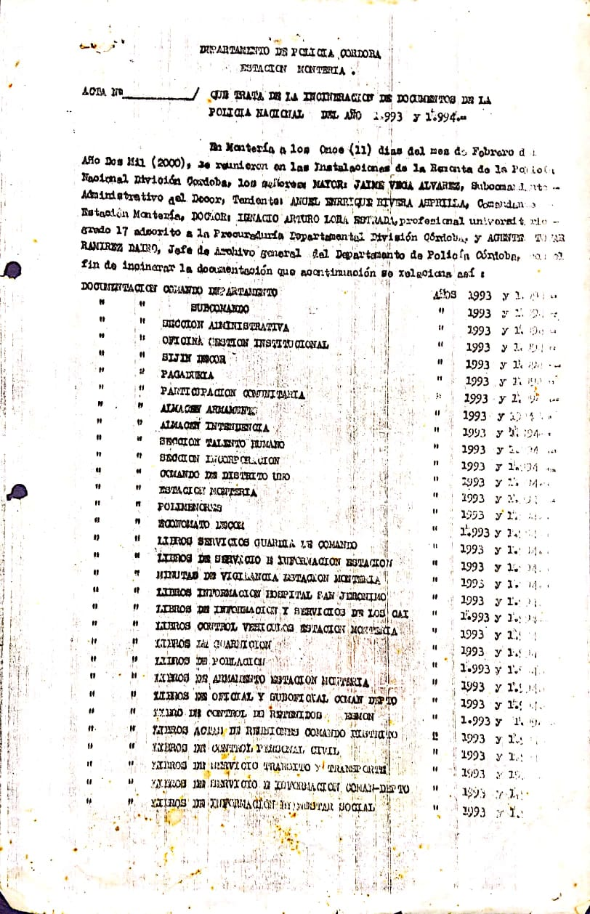
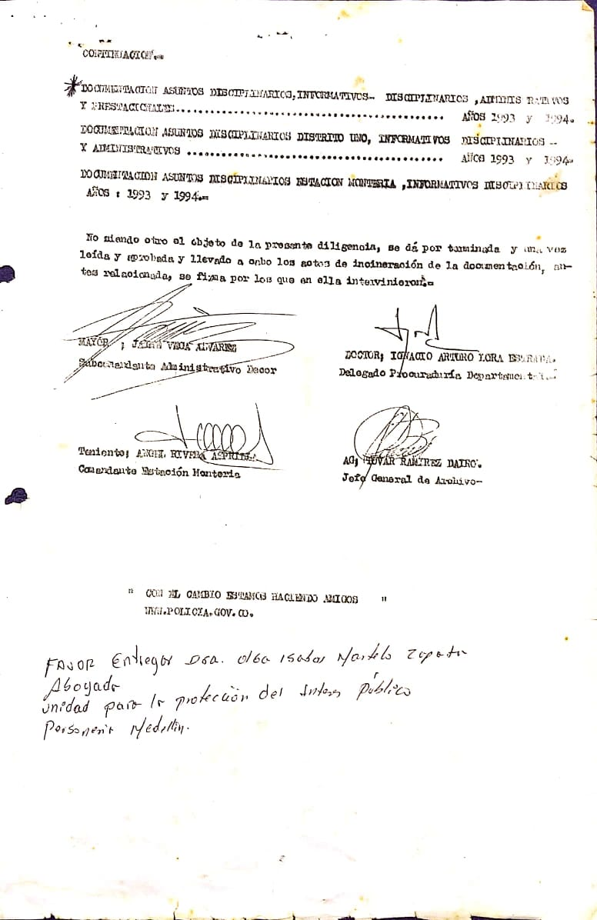

PÉRDIDA DE INFORMACIÓN
Clase de Archivo |  | Vigencia |  |  | Se ha presentado pérdida de información |  |  |  |  |  |  |  |  |  |  | Se cuenta con el precedente de la pérdida de información |  |  |  |  | Específique la cantidad de información pérdida, en metros lineales (correspondiente a 4 cajas por metro lineal)
 |  |  |  |  | SI | NO | Causa |  |  |  |  |  |  |  |  | SI | NO | Número y fecha del soporte generado
Archivo de Gestión |  | 2009 y 2010 |  |  | X |  | presentan dañados causados por insectos isópteros (termitas) |  |  |  |  |  |  |  |  | X |  | GS-2024-045990-DECOR, caso tratado en comité CRAET No. 23 del 05-06-2024 y tramitado a la Oficina Control Disciplinario Interno de Instrucción No 22. |  |  | 04 LIBROS (archivo de gestión - centro automatico de despacho)

Fecha de Elaboración |  |  |  | 19 | 3 | 2026 |  | Fecha de Elaboración |  |  |  | 19 | 3 | 2026 |  |  |  |  | VISTO BUENO JEFE DE LA UNIDAD
Diagnóstico Elaborado por: |  |  |  |  |  |  |  | Jefe Grupo de Gestión Documental o quien haga sus veces |  |  |  |  |  |  |  | Jefe o Comandante de Unidad
 |  |  |  | Grado Nombres y Apellidos |  |  |  |  |  |  |  | Grado Nombres y Apellidos |  |  |  |  |  |  | Grado Nombres y Apellidos

Firma |  |  |  |  |  |  |  | Firma |  |  |  |  |  |  |  | Firma

